Planilha1
PRODUCT BACKLOG
 | 
Requisito | Descrição | Classificação | Funcional
TELA INICIAL(1.0) | 1.1. TELA INICIAL. ( Informações da tela)
 | No parte superior da tela inicial haverá uma barra de navegação (1.2). Abaixo terá 3 botões que irão redirecionar o usuário para partes específicas do site, sendo eles da esquerda para direita: QUEM SOMOS, NOSSO PROPÓSITO E SIMULADOR(1.3). Seção de PRODUTO DISPONÍVEL(1.4). Seção de QUEM SOMOS E NOSSO PROPÓSITO(1.5). O simulador financeiro (1.6) e ao final o footer do site(1.7) | Essencial | Sim
 | 1.2. TELA INICIAL. (Barra de navegação)
 | A barra de navegação será composta pelos seguintes itens da esquerda para direita: Um input para o usuário executar pesquisas dentro do site, na parte central a logo do projeto e ao final, um texto de "bem-vindo" com outro texto "entrar" logo abaixo, a direita desses dois textos terá um icone de login. | Essencial | Sim
 | IMAGEM DE ILUSTRAÇÃO ABAIXO

 | 1.3. TELA INICIAL. (BOTÕES SUPERIORES)
 | Haverá 3 botões da esquerda para direita, sendo eles: QUEM SOMOS, que irá direcionar o usuário para a parte de "quem somos"(1.5).O segundo botão será NOSSO PROPÓSITO que irá direcionar o usuário para a parte "nosso propósito"(1.5), Por fim terá um botão SIMULAR que irá direcionar o usuário para a parte de simulação (1.6) | Essencial | Sim
 | IMAGEM DE ILUSTRAÇÃO ABAIXO

 | 1.4. TELA INICIAL. (PRODUTO DISPONÍVEL)
 | Possui um título "PRODUTO DISPONÍVEL". Abaixo haverá uma divisão de dois blocos na parte central dessa seção. A esquerda terá um subtitulo "Aumente a eficiência do seu cultivo em até 40% !!!" e 2 textos logo abaixo, sendo eles respectivamente: "Com nossos sensores que auxiliam na adequação de ambiente em cultivo de Fungos" e "Fique à frente do mercado com nosso inovador sistema de sensores, garantindo a segurança e a integridade do seu cultivo, promovendo o ambiente perfeito para a criação de seus fungos!". O segundo bloco a direita terá a imagem de uma plantação de cogumelo | Importante | Não
 | IMAGEM DE ILUSTRAÇÃO ABAIXO
 | 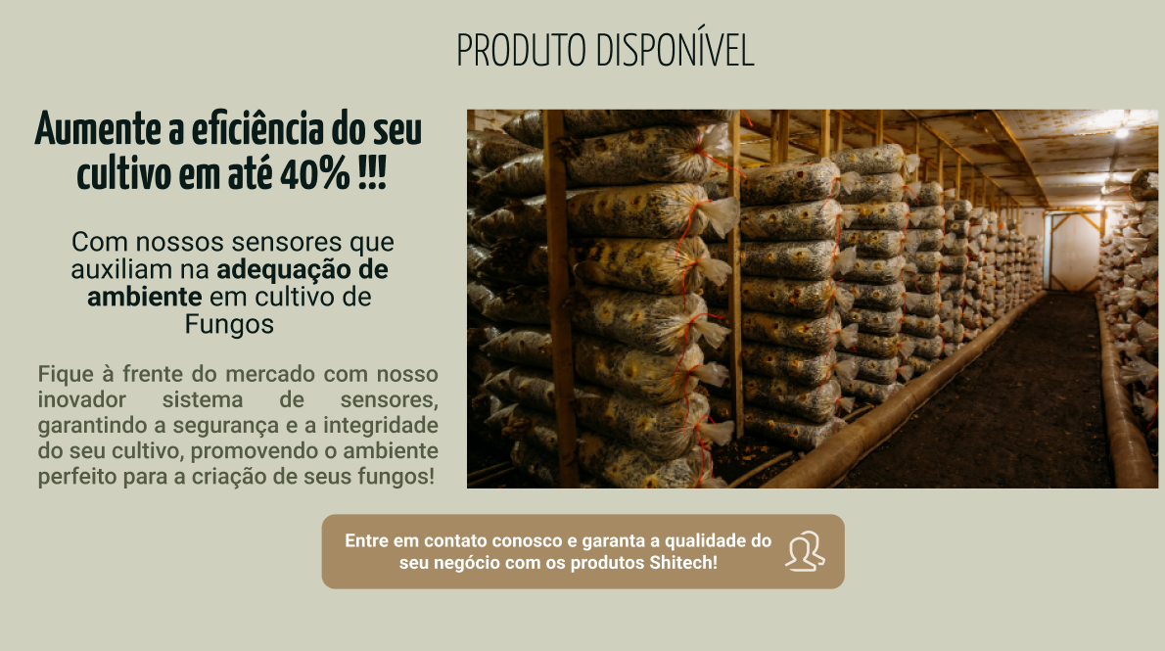
TELA INICIAL(1.0) | 1.5. TELA INICIAL (QUEM SOMOS/NOSSO PROPÓSITO)
 | Essa seção será divida em 2 blocos na parte central. O bloco da esquerda terá o título "QUEM SOMOS" com o seguinte texto abaixo: "Shitech é uma empresa de tecnologia voltada a promover soluções eficientes para o produtor de fungos. Em 2024, notou-se uma crescente demanda por fungos no Brasil e nossa missão é ajudar produtores a aprimorar a eficiência e a qualidade do seu cultivo, oferecendo nossas soluções revolucionárias e tecnológicas.". O bloco da direita terá o título "NOSSO PROPÓSITO " e o seguinte texto abaixo deste título: " Estamos aqui para fazer do seu sucesso o nosso principal objetivo. Na Shitech, buscamos revolucionar o cultivo de fungos utilizando tecnologia de ponta. Acreditamos no poder da inovação para criar as condições ideais para aumentar a produtividade e elevar a qualidade dos fungos. Transformando os processos de cultivo, tornando-os mais eficientes, sustentáveis e lucrativos. " | Importante | Não
 | IMAGEM DE ILUSTRAÇÃO ABAIXO

 | 1.6. TELA INICIAL (SIMULADOR FINANCEIRO)
 | A seção de simulador financeiro será uma ferramente onde nossos clientes poderão preencher alguns dados para terem uma projeção de potencial de lucro conosco. O título dessa seção será: "FAÇA JÁ SUA SIMULAÇÃO!" com o subtítulo "E venha fazer parte da família SHITECH " abaixo. Logo depois terá o seguinte texto: "Prezado Produtor de Fungos, Sabia que a Universidade Federal do Rio Grande do Sul (UFRGS) realizou uma pesquisa em 2021 que demonstrou que UMA DAS PRINCIPAIS CAUSAS DE PERDA DE COLHEITA DE FUNGOS SÃO FATORES RELACIONADOS A TEMPERATURA E UMIDADE? Problemas relacionados a TEMPERATURA podem causar em média 25% DE PERDA DA COLHEITA. Problemas relacionados a UMIDADE podem causar em média 30% DE PERDA DA COLHEITA. Em alguns casos, a má gestão destes fatores pode causar a PERDA DA COLHEITA INTEIRA! Quer colocar sua colheita em RISCO? Acreditamos que não!! ". Após o texto, teremos 4 inputs, com os seguintes titulos: "Informe quantos quilos você colhe por safra:", "Informe o preço por quilo dos seus fungos:", "Informe quantos dias para a colheita:" e "Informe o tamanho da área (m²) do local de cultivo:". Ao final teremos um botão simular | Essencial | Sim
 | IMAGEM DE ILUSTRAÇÃO ABAIXO
 | 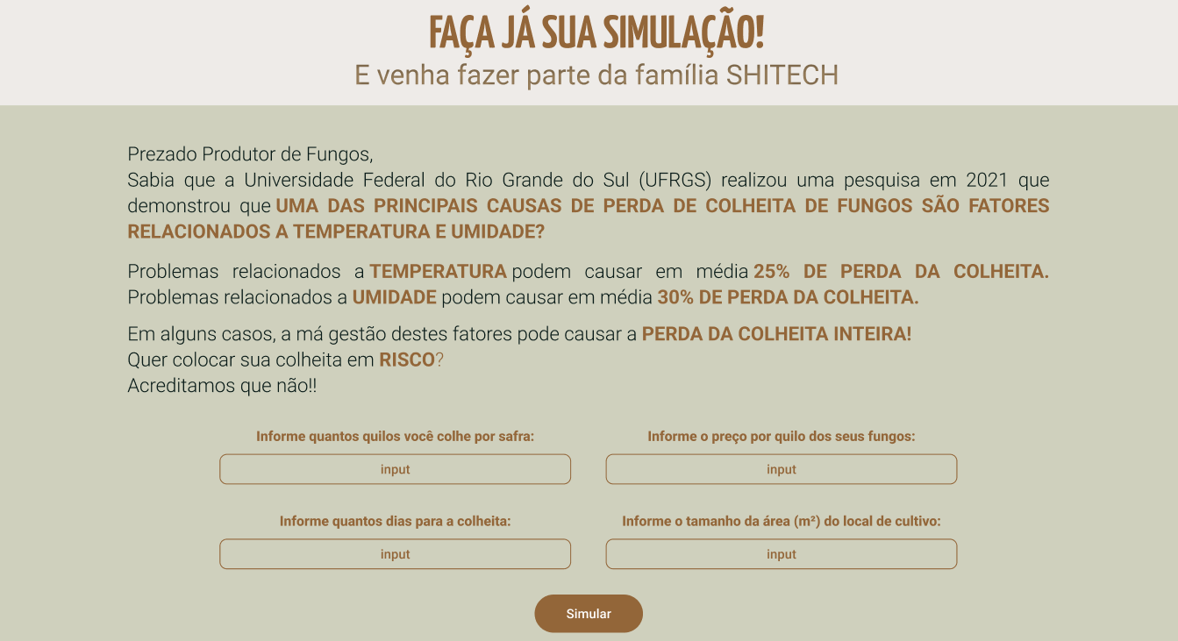
 | 1.7. TELA INICIAL (FOOTER)
 | O footer conterá algumas informações relevantes para nossos clientes. Sendo divido em 4 blocos, temos INICIO como primeiro bloco, com as seguintes opções QUEM SOMOS, que irá redirecionar o usuário para a seção de quem somos (1.5), PRODUTOS, que irá redirecionar o usuário para seção de produtos (1.4), PROPÓSITOS, que irá redirecionar o usuário para seção de propósitos (1.5) e SIMULADOR, que irá redirecionar o usuário para a seção de simulador financeiro (1.6). O segundo bloco seria OUVIDORIA com 2 meios de contato, sendo o primeiro o email "ouvidoria@shitech.com" com um ícone de carta ao lado. O segudo meio de contato seria pelo telefone (11) 95782 2442 com o ícone de um telefone ao lado. O terceiro bloco seria SUPORTE com 2 meios de contato, sendo o primeiro o email "atendimento@shitech.com" com um ícone de carta ao lado. O segudo meio de contato seria pelo telefone (11) 91212 2222com o ícone de um telefone ao lado. O quarto e último bloco seria o de ENDEREÇO, com o endereço Rua Mushroom, 595, São Paulo - SP. Na parte central teremos a logo da Shitech e ao final a mensagem de direitos: "" | Essencial | Não
 | IMAGEM DE ILUSTRAÇÃO ABAIXO

